1_LVDS_TX_Discharge_신호
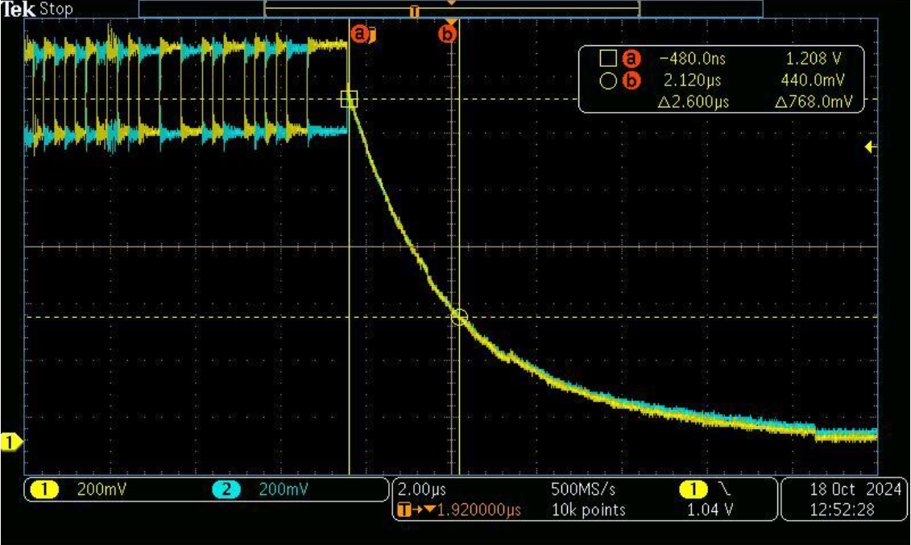
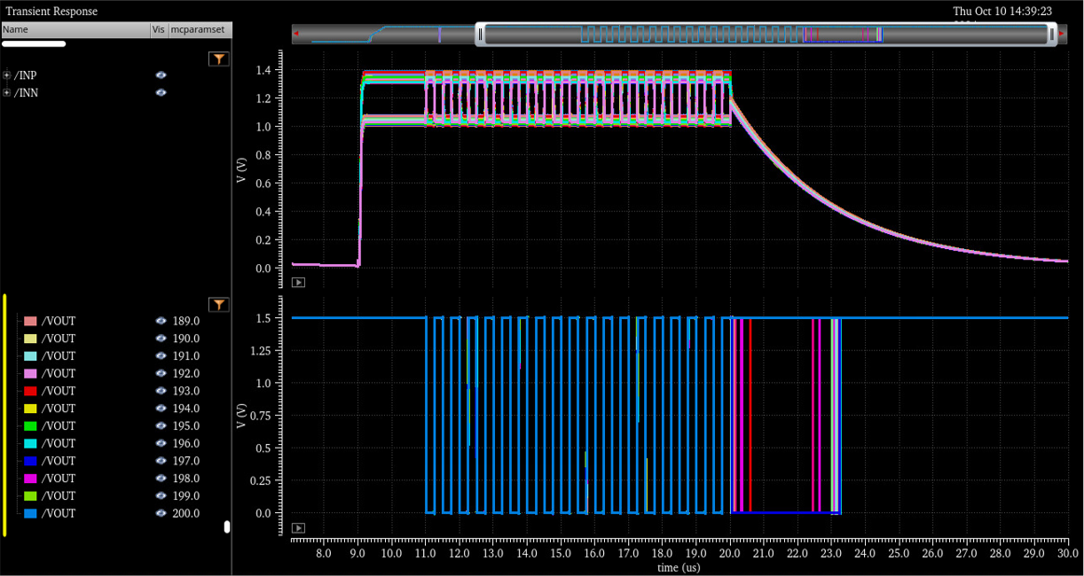
Signals | Description | Function | 추가유무
SIO1_OUTPUT_ACTIVE | SIO1 Tx Enable |  | 기존
SIO2_OUTPUT_ACTIVE | SIO2 Tx Enable |  | 기존
SIO1_OUTPUT_ACTIVE_ONESHOT_DELAY | SIO1 Tx Output discharge | 1us High Pulse after SIO1_OUTPUT_ACTIVE falling | 추가
SIO2_OUTPUT_ACTIVE_ONESHOT_DELAY | SIO2 Tx Output discharge | 1us High Pulse after SIO2_OUTPUT_ACTIVE falling | 추가

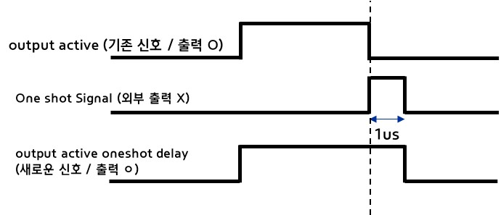

 |  |  |  | Oneshot Pulse Width | Clock # (Fix) | MCLK(MHz) |  |  | MCLK(ns)
 |  |  |  |  |  | Min | Typ | Max | Min | Typ | Max
 |  |  |  |  |  | 14.4 | 16.0 | 17.6 | 69.4 | 62.5 | 56.8
 |  |  |  |  | 18 |  |  |  | 1250.0 | 1125.0 | 1022.7

2_TEMPST_read_clear
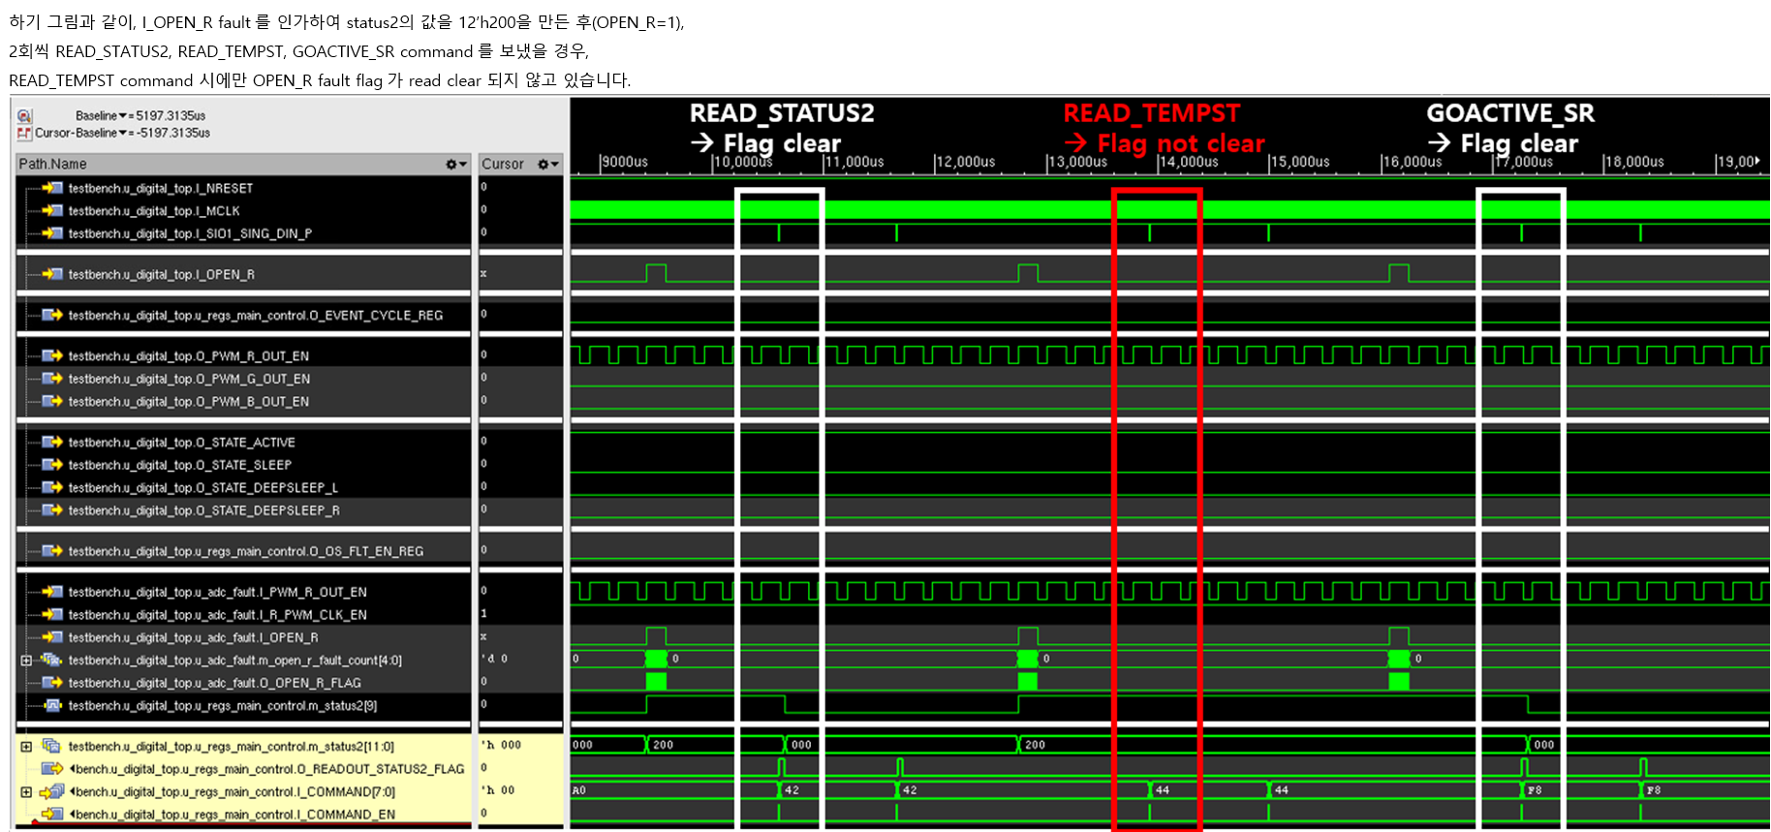

3_ADC_offset보정에러
1) 수정 전 (ES0)

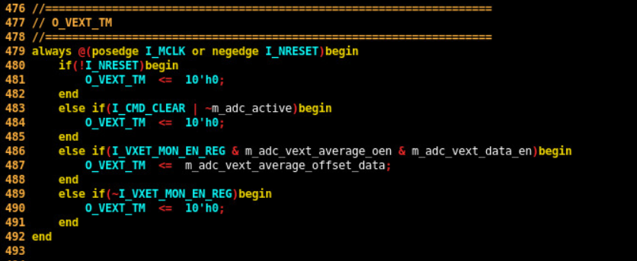

2) 수정 후 (ES1)

 | hex | dec
RGB_DATA | C8 | 200
TC_BASE | 1D1 | 465
TC_OFFSET | 25 | 37 |  | dec
TEMP_LUT_TC1 | 200 | 512 | m_seg1 | 465
TEMP_LUT_TC2 | 200 | 512 | m_seg2 | 502
TEMP_LUT_TC3 | 21A | 538 | m_seg3 | 539
TEMP_LUT_TC4 | 231 | 561 | m_seg4 | 576
TEMP_LUT_TC5 | 248 | 584 | m_seg5 | 613
TEMP_LUT_TC6 | 25F | 607 | m_seg6 | 650
TEMP_LUT_TC7 | 276 | 630 | m_seg7 | 687
TEMP_LUT_TC8 | 28D | 653 | m_seg8 | 724
TEMP_LUT_TC9 | 2A4 | 676 | m_seg9 | 761
TEMP_LUT_TC10 | 2BB | 699 | m_seg10 | 798

 |  |  |  |  | Case |  |  | TC value
 |  |  | m_seg1 = TC_BASE |  |  | ADC_TEMP_Value | < m_seq2 | TC = TEMP_LUT_TC1
 |  |  | m_seg2 = m_seg1 + TC_OFFSET |  | m_seg2 <= | ADC_TEMP_Value | < m_seq3 | TC = TEMP_LUT_TC2
 |  |  | m_seg3 = m_seg2 + TC_OFFSET |  | m_seg3 <= | ADC_TEMP_Value | < m_seq4 | TC = TEMP_LUT_TC3
 |  |  | m_seg4 = m_seg3 + TC_OFFSET |  | m_seg4 <= | ADC_TEMP_Value | < m_seq5 | TC = TEMP_LUT_TC4
 |  |  | m_seg5 = m_seg4 + TC_OFFSET |  | m_seg5 <= | ADC_TEMP_Value | < m_seq6 | TC = TEMP_LUT_TC5
 |  |  | m_seg6 = m_seg5 + TC_OFFSET |  | m_seg6 <= | ADC_TEMP_Value | < m_seq7 | TC = TEMP_LUT_TC6
 |  |  | m_seg7 = m_seg6 + TC_OFFSET |  | m_seg7 <= | ADC_TEMP_Value | < m_seq8 | TC = TEMP_LUT_TC7
 |  |  | m_seg8 = m_seg7 + TC_OFFSET |  | m_seg8 <= | ADC_TEMP_Value | < m_seq9 | TC = TEMP_LUT_TC8
 |  |  | m_seg9 = m_seg8 + TC_OFFSET |  | m_seg9 <= | ADC_TEMP_Value | < m_seq10 | TC = TEMP_LUT_TC9
 |  |  | m_seg10 = m_seg9 + TC_OFFSET |  | m_seg10 <= | ADC_TEMP_Value |  | TC = TEMP_LUT_TC10

5_Clock_gating
ADC Control
MCLK
MCLK
MCLK
MCLK
MCLK_ADC
MCLK_PWM
ICG Cell
ICG Cell
IC_STATE[2]
Deep Sleep Mode
PWM Control
PWM Control
ADC Control
ES0
ES1

